Лист1
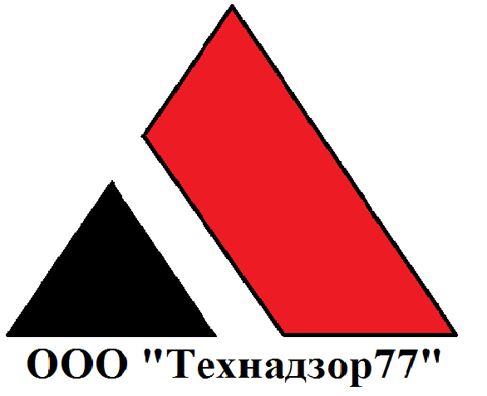

 |  |  |  |  |  |  | Отчет работы строительного контроля

 |  |  |  |  |  |  | Период: |  |  |  |  |  | Май 2018

 |  |  |  |  |  |  | Заказчик: |  |  |  |  |  | #######

Подп. и дата |  |  |  |  |  |  | Подярдчик:

 |  |  |  |  |  |  | Адрес объекта:

 |  |  |  |  |  |  | Организация осуществляющая функции строительного контроля |  |  |  |  | ООО "Технадзор77"
Инв. № дубл.

Взам. инв №

Подп. и дата

 |  |  |  |  |  |  |  |  |  |  | г. Москва
Инв. № Подп.

 | Изм. | Лист |  | № докум. |  |  |  | Подп. |  | Дата | Строительство жилого дома, Отчет май 2018 |  |  |  |  |  | Лист
 |  |  |  |  |  |  |  |  |  |  |  |  |  |  |  |  | 1

 |  | Раздел 1. Замечания/дефекты (в том числе неисполнение договорных обязательств) выявленные на строительном объекте:

 |  | Дата |  |  |  | Замечание/дефект |  |  |  |  |  |  |  | Устранение | Прим.

 |  | 2018-05-27 |  |  |  | Почвенно-растительный слой в пятне застройки не убран

 |  | 2018-05-27 |  |  |  | Угловые соединения 1-го этажа не уплотнены джутом, сквозные просветы.

 |  | 2018-05-27 |  |  |  | Балки пола и перекрытия 1-го этажа по длине и сорту не соответствуют СП 31-105-2002.

Подп. и дата |  | 2018-05-27 |  |  |  | Зазоры до 10 мм в стенах 1-го этажа из клееного бруса.

 |  | 2018-05-27 |  |  |  | Зазоры до 8 мм на стыках стен из клееного бруса.

 |  | 2018-05-27 |  |  |  | Брус стен первого этажа собран на гвозди. Гвозди выступают из ламелей.

 |  | 2018-05-27 |  |  |  | Вагонка набита на каркас 2-го этажа без ветрозащиты.
Инв. № дубл.
 |  | 2018-05-27 |  |  |  | На каркасе 2-го этажа зазоры до 8 мм. Доска 3 сорта,сросшиеся пластевые сучки.

 |  | 2018-05-27 |  |  |  | На элементах деревянных конструкций грибок и плесень.

Взам. инв № |  | 2018-05-27 |  |  |  | Сварные соединения обвязки свай не окрашены защитной грунтовкой.

 |  | 2018-05-27 |  |  |  | Растрескивание клееного бруса стен по клеевому стыку и между ламелями.

 |  | 2018-05-27 |  |  |  | Растресвивание бруса на наружных ламелях стен.
Подп. и дата
 |  | 2018-05-27 |  |  |  | Обсадные бруски забиты в пазы и не имеют усадочного зазора.

 |  | 2018-05-27 |  |  |  | Отклонение плоскости стен до 10 мм.

 |  | 2018-05-27 |  |  |  | Множественные шероховатости и непростроги на поверхности наружных ламелей.

Инв. № Подп. |  | 2018-05-27 |  |  |  | Пароизоляция на полах уложена обратной стороной, не герметично, с разрезами.

 | Изм. | Лист |  | № докум. |  |  |  | Подп. |  | Дата | Строительство жилого дома, Отчет май 2018 |  |  |  |  |  | Лист
 |  |  |  |  |  |  |  |  |  |  |  |  |  |  |  |  | 2

 |  | Раздел 2. Выезды (информация по произведенным за отчетный период выездам):

 |  | Дата: |  |  |  |  | Информация по выезду: |  |  |  |  |  |  |  |  | Инженер
 |  | 2018-05-27 |  |  |  |  | Осмотр объекта, выявление недостатков, составление акта осмотра. |  |  |  |  |  |  |  |  | #######

 |  | 2018-05-30 |  |  |  |  | Встреча с Подрядчиком по устранению выявленных недостатков. |  |  |  |  |  |  |  |  | #######

 |  |  |  |  |  |  |  |  |  |  |  |  |  |  |  | #######

 |  |  |  |  |  |  |  |  |  |  |  |  |  |  |  | #######

 |  |  |  |  |  |  |  |  |  |  |  |  |  |  |  | #######

 |  |  |  |  |  |  |  |  |  |  |  |  |  |  |  | #######

 |  |  |  |  |  |  |  |  |  |  |  |  |  |  |  | #######

 |  |  |  |  |  |  |  |  |  |  |  |  |  |  |  | #######

Подп. и дата

Инв. № дубл.

Взам. инв №

Подп. и дата

Инв. № Подп.

 | Изм. | Лист |  | № докум. |  |  |  | Подп. |  | Дата | Строительство жилого дома, Отчет май 2018 |  |  |  |  |  | Лист
 |  |  |  |  |  |  |  |  |  |  |  |  |  |  |  |  | 3

 |  | Раздел 3. Мероприятия по оценке качества выполняемых работ:

 |  | Входной контроль. (проверка проектной документации, реквизиты паспортов, сертификатов и др. документов о качестве поставляемых на площадку материалов и изделий)

 |  | № | Наименование:
 |  | 1

 |  | Операционный контроль. (оценка соответствия выполняемых работ проекту, отметки о допущенных отступлениях и т.д.)

 |  | № | Наименование:
 |  | 1
 |  | 2

Инв. № дубл.

Взам. инв №

 |  | Приемочный контроль. (Специальные журналы работ, журнал авторского надзора, акты на скрытые работы)

Подп. и дата |  | № | Наименование:
 |  | 1
 |  | 2

Инв. № Подп.

 | Изм. | Лист |  | № докум. |  |  |  | Подп. |  | Дата | Строительство жилого дома, Отчет май 2018 |  |  |  |  |  | Лист
 |  |  |  |  |  |  |  |  |  |  |  |  |  |  |  |  | 4

 |  | Раздел 3. Фотоотчет:

 |  | Общий вид, из пятна застройки не убран растительный слой грунта.
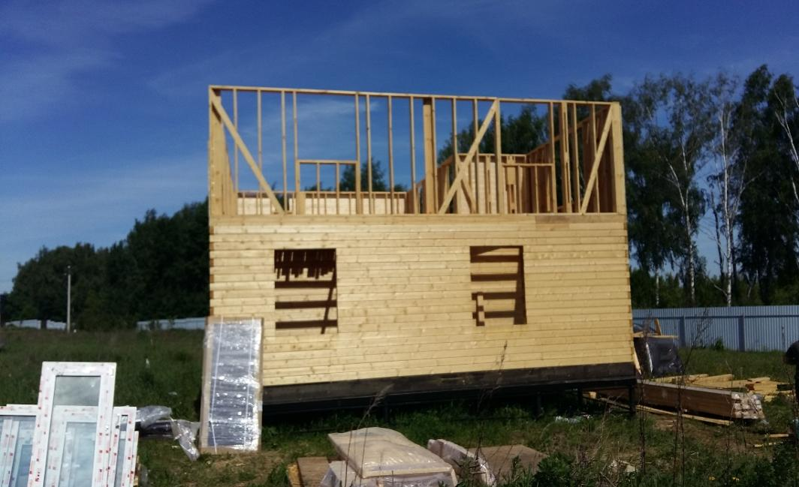

Подп. и дата

 |  | В углах первого этажа сквозные просветы, отсутствует уплотнительный джут.
Инв. № дубл.
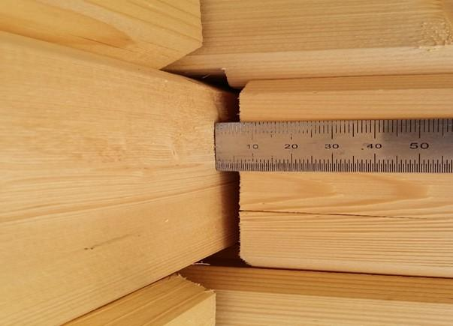

Взам. инв №

Подп. и дата

Инв. № Подп.

 | Изм. | Лист |  | № докум. |  |  |  | Подп. |  | Дата | Строительство жилого дома, Отчет май 2018 |  |  |  |  |  | Лист
 |  |  |  |  |  |  |  |  |  |  |  |  |  |  |  |  | 5

 |  |  |  |  |  |  | Балки пола 1-го этажа.
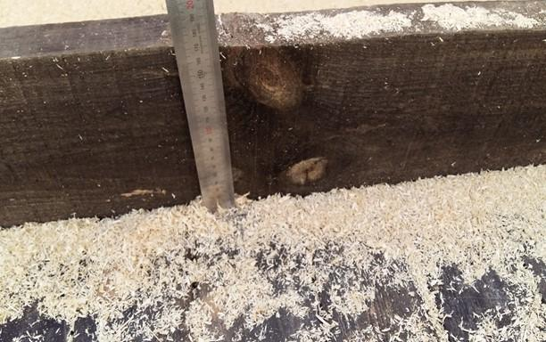

 |  |  |  |  |  |  | Балки перекрытия 1-го этажа.

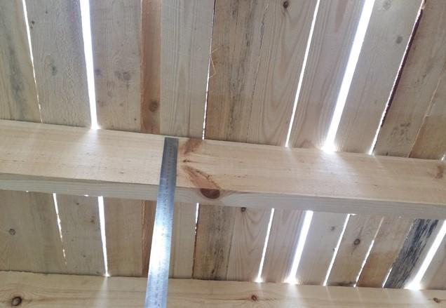
Подп. и дата

Инв. № дубл.

Взам. инв №

Подп. и дата

Инв. № Подп.

 | Изм. | Лист |  | № докум. |  |  |  | Подп. |  | Дата | Строительство жилого дома, Отчет май 2018 |  |  |  |  |  | Лист
 |  |  |  |  |  |  |  |  |  |  |  |  |  |  |  |  | 6

 |  |  |  |  |  |  | Обсадные бруски забиты в пазы без усадочного зазора.
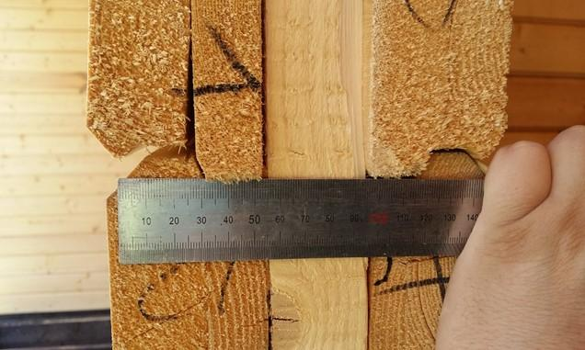

 |  |  |  |  |  | Зазоры на стыках стен из клееного бруса до 8 мм.

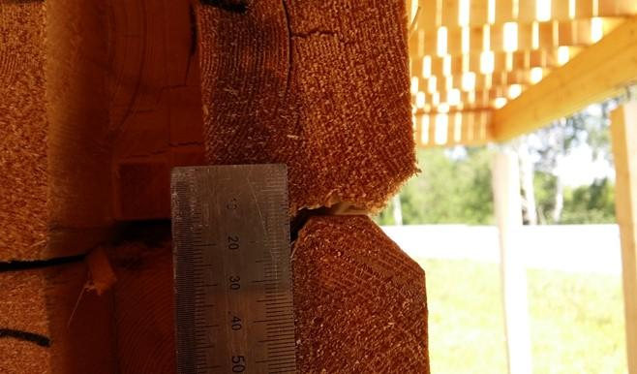
Подп. и дата

Инв. № дубл.

Взам. инв №

Подп. и дата

Инв. № Подп.

 | Изм. | Лист |  | № докум. |  |  |  | Подп. |  | Дата | Строительство жилого дома, Отчет май 2018 |  |  |  |  |  | Лист
 |  |  |  |  |  |  |  |  |  |  |  |  |  |  |  |  | 7

 |  |  |  |  |  | Растрескивание клееного бруса.

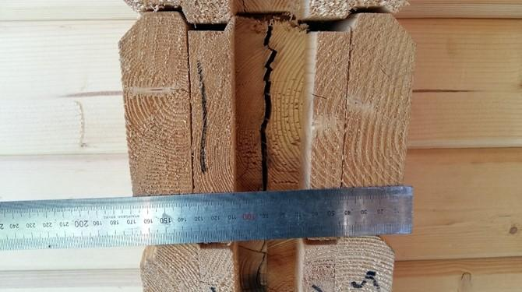

 |  |  |  |  | Грибок и плесень на элементах конструкции.

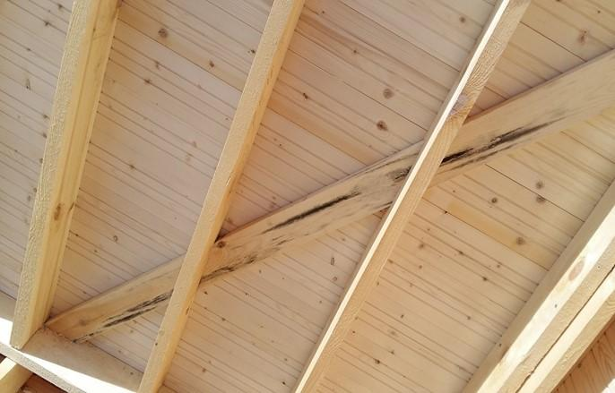
Подп. и дата

Инв. № дубл.

Взам. инв №

Подп. и дата

Инв. № Подп.

 | Изм. | Лист |  | № докум. |  |  |  | Подп. |  | Дата | Строительство жилого дома, Отчет май 2018 |  |  |  |  |  | Лист
 |  |  |  |  |  |  |  |  |  |  |  |  |  |  |  |  | 8

 |  |  |  |  |  |  |  |  | Грибок, плесень и сквозные сучки.
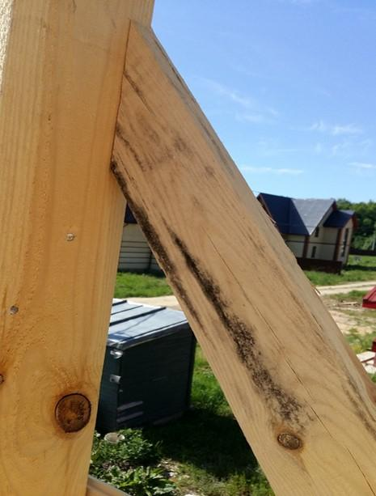

Подп. и дата

 |  |  |  |  | Сварные швы не окрашены защитной грунтовкой.
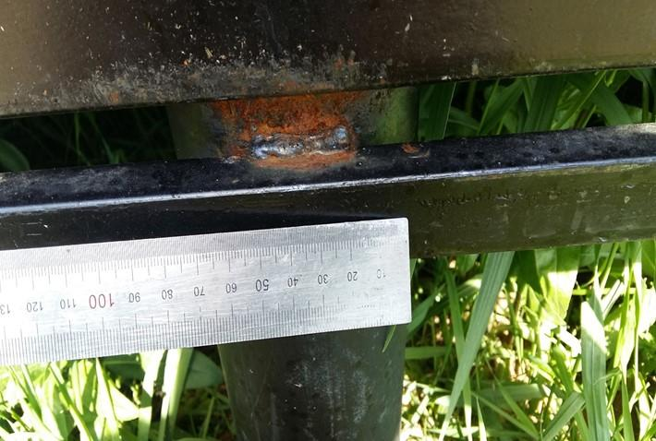

Инв. № дубл.

Взам. инв №

Подп. и дата

Инв. № Подп.

 | Изм. | Лист |  | № докум. |  |  |  | Подп. |  | Дата | Строительство жилого дома, Отчет май 2018 |  |  |  |  |  | Лист
 |  |  |  |  |  |  |  |  |  |  |  |  |  |  |  |  | 9

 |  |  |  |  |  |  | Шероховатости и непростроги на поверхности ламелей.

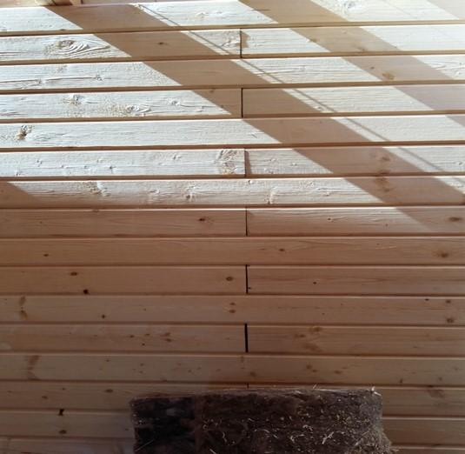

Подп. и дата

Инв. № дубл.

Взам. инв №

Подп. и дата

 |  |  | 2 выезда
Инв. № Подп.

 | Изм. | Лист |  | № докум. |  |  |  | Подп. |  | Дата | Строительство жилого дома, Отчет май 2018 |  |  |  |  |  | Лист
 |  |  |  |  |  |  |  |  |  |  |  |  |  |  |  |  | 10

